Facteurs correctifs
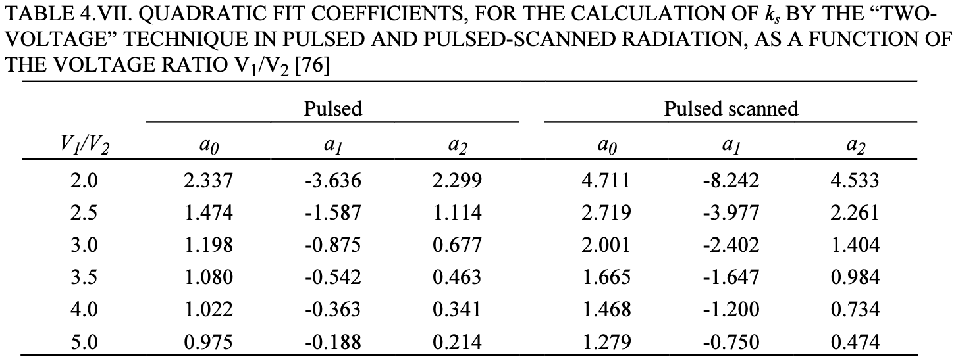
T mes (°C) | 21 |  | P0 (hPa) | 1013.25 |  |  | Pré irradiation + zéro électromètre à chaque changement de tension CI
P mes (hPa) | 1015 |  | T0 (°C) | 20
kTP | 1.0017

Mesure Farmer

 | X6 |  |  |  | X23
Tension (V) | 400 | 100 | -400 | -100 | 400 | 100 | -400 | -100
Charge 1 (nC) | 29.69 | 29.50 | 29.80 | 29.61 | 36.64 | 36.15 | 36.78 | 36.28
Charge 2 (nC) | 29.7 | 29.52 | 29.82 | 29.59 | 36.62 | 36.10 | 36.75 | 36.25
Charge 3 (nC) | 29.73 | 29.55 | 29.80 | 29.61 | 36.61 | 36.08 | 36.73 | 36.21
Charge moyenne (nC) | 29.71 | 29.52 | 29.81 | 29.60 | 36.62 | 36.11 | 36.75 | 36.25
krec | 1.00199 |  |  |  | 1.0046
kpol 400 V | 1.0019 |  |  |  | 1.0019
kpol 100 V | 1.0014 |  |  |  | 1.0019

Mesure Pinpoint
 |  |  |  |  |  |  |  |  | V1/V2 | a0 | a1 | a2
 | X6 |  |  |  | X23 |  |  |  | 4 | 1.022 | -0.363 | 0.341
Tension (V) | 400 | 100 | -400 | -100 | 400 | 100 | -400 | -100
Charge 1 (nC) | 0.6742 | 0.6689 | 0.6850 | 0.6831 | 0.8312 | 0.8236 | 0.8479 | 0.8429
Charge 2 (nC) | 0.6745 | 0.6696 | 0.6849 | 0.6834 | 0.8313 | 0.8227 | 0.8470 | 0.8428
Charge 3 (nC) | 0.6743 | 0.6694 | 0.6847 | 0.6834 | 0.8309 | 0.8220 | 0.8464 | 0.8431
Charge moyenne (nC) | 0.6743 | 0.6693 | 0.6849 | 0.6833 | 0.8311 | 0.8228 | 0.8471 | 0.8429
krec | 1.0024 |  |  |  | 1.003279
kpol 400 V | 1.0080 |  |  |  | 1.009403
kpol 100 V | 1.0105 |  |  |  | 1.012

Incertitudes

 |  |  |  | Farmer |  | PinPoint
 |  |  |  | X6 | X23 | X6 | X23
Température | 0.00275 |  | krec | 0.00111 | 0.00109 | 0.00059 | 0.00101
Pression | 0.00014 |  | kpol | 0.00080 | 0.00080 | 0.00032 | 0.00093
kTP | 0.00275

RDT
RDT mini cuve
Profondeur (cm) | Charge X6 (nC) | Charge X23 (nC)
0 | 15.52 | 8.31
1 | 35.94 | 28.64
2 | 36.83 | 36.19
3 | 35.30 | 38.00
4 | 33.73 | 37.78
5 | 32.15 | 36.76
6 | 30.60 | 35.51
7 | 29.05 | 34.19
8 | 27.56 | 32.89
9 | 26.14 | 31.58
10 | 24.76 | 30.35
11 | 23.45 | 29.13
12 | 22.20 | 27.99
13 | 20.96 | 26.84
14 | 19.84 | 25.78
15 | 18.73 | 24.73
16 | 17.73 | 23.75
17 | 16.74 | 22.78
18 | 15.83 | 21.87
19 | 14.93 | 20.99
20 | 14.13 | 20.15
21 | 13.33 | 19.31
22 | 12.60 | 18.54
23 | 11.90 | 17.78

 |  |  | D20/D10 | 0.571 | 0.664
 |  |  | IQ | 0.663 | 0.781
 |  |  | Recette D20/D10 | 0.57 | 0.66
 |  |  | ER D20/D10 (%) | 0.12 | 0.59
 |  |  | ER IQ (%) | 0.15 | 0.01

RDT fin
Profondeur (cm) | Charge X6 (nC) | Charge X23 (nC)
0 | 15.86 | 10.12
0.2 | 17.3 | 11.03
0.4 | 20.75 | 13.34
0.6 | 31.7 | 22.15
0.8 | 34.65 | 26.05
1 | 36.23 | 29.11
1.2 | 36.93 | 31.33
1.4 | 37.23 | 33.14
1.6 | 37.23 | 34.5
1.8 | 37.08 | 35.57
2 | 36.91 | 36.34
2.2 | 36.65 | 36.98
2.4 | 36.3 | 37.4
2.6 | 35.98 | 37.77
2.8 | 35.69 | 37.93
3 | 35.35 | 38.09
3.5 | 34.56 | 38.06
4 | 33.76 | 37.81
6 | 30.63 | 35.49
9 | 26.15 | 31.62
12 | 22.21 | 27.97
15 | 18.74 | 24.75
18 | 15.86 | 21.86
21 | 13.35 | 19.34
23 | 11.24 | 17.07

